상품제안서
내셔널 지오그래픽 네이쳐 플로우 텀블러 900 | 상품코드: S48399

 |  |  |  |  |  |  | 02-713-8555 | www.synergygift.co.kr
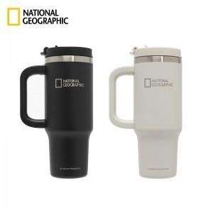

【상세/제작정보】

【인쇄/포장옵션】 | 레이저, 풀칼라 / 포장지포장

【공급단가】 | 수량 | 20~ | 50~ | 100~ | 300~ | 500~
*VAT별도 | 단가 | 29,900원 | 28,290원 | 26,910원 | 26,220원 | 25,760원

【상품 URL】 | https://www.synergygift.co.kr:443/src/goods_detail.php?gdno=48399

